상품제안서
에스모도 6인치 탁상형 선풍기 | 상품코드: F01319

 |  |  |  |  |  |  | 02-412-0044 | www.easy1.co.kr
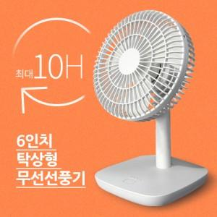

【상세/제작정보】 | 벌집구조 안전망 설계, BLDC모터, 상하 각도조절, 전후면 안전망 분리로 간편청소가능

【인쇄/포장옵션】 | 실크, 레이저 / 포장지포장

【공급단가】 | 수량 | 50~ | 100~ | 500~ | 1,000~ | 2,000~
*VAT별도 | 단가 | 15,520원 | 14,950원 | 14,370원 | 13,800원 | 13,450원

【상품 URL】 | https://dev.easy1.co.kr:443/src/goods_detail.php?gdno=1319

